Накладная-№3
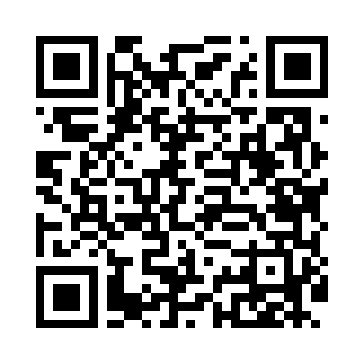
Номер товарно-транспортной накладной: |  |  | Торговый представитель: Amriyev Muhammad
Поставщик: Toshkent falcon fly 2 |  |  | Телефон торгового представителя: +998972880505
Дата отгрузки: 30.12.2025 |  |  | Контрагент: 0071
Дата консигнации: |  |  | Адрес:
Доставщик: |  |  | Телефон:
Телефон доставщика:
Время заказа: 30.12.2025 15:23:03
№ | Штрих-код | Название товаров (работ,услуг) | Количество | Количество в кейсе | Цена | Сумма
 |  |  | 24 |  |  | 66
1 | 6917325386075 | Керамика Коса 5.5"BOWL DB-86-7 | 12 | 12 шт. | 2.50 | 30
2 | 6917325386020 | Керамика Тарелка 8"PLATE DB-86-2 | 12 | 12 шт. | 3 | 36
Итого: 66$|->UZS: 825,000.00

